Head
システム名 1.0
レビューシート

Review
№ | レビュー日 | ステータス | 部分 | エラー タイプ | 箇所 | レビュー内容 | レビュー者 | 対応内容 | 対応日 | 対応者 | 備考
1 | 2021-10-22 | Open | Others | Careless | Tutorial_05 read.php | 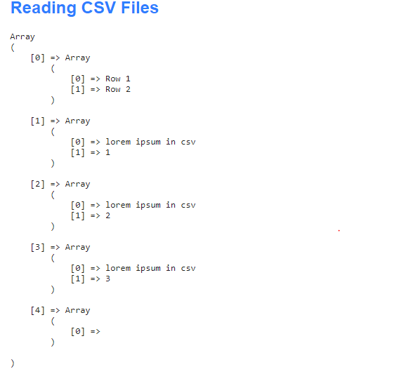 Please show only contents from csv file properly like you showing contents from excel file. | PyaePyaeHan | <div class="container"> <h2>Reading CSV Files</h2> <?php require_once "src/SimpleCSV.php"; if ($csv = SimpleCSV::import('test.csv')) { echo '<table border="1" cellpadding="3" style="border-collapse: collapse">'; foreach ($csv as $row) { echo '<tr><td>' . implode('</td><td>', $row) . '</td></tr>'; } echo '</table>'; } ?> </div> | 23.10.2021

